상품제안서
스위스 쵸크볼펜 | 상품코드: S26069

 |  |  |  |  |  |  | 02-713-8555 | www.synergygift.co.kr
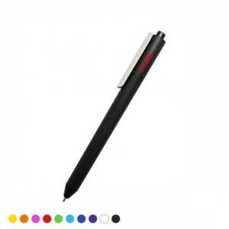 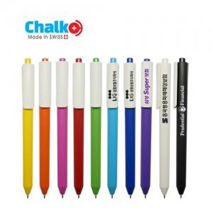

【상세/제작정보】 | 프리멕 그룹의 본사인 CADEMPINO 공장에서 생산되는 100% 스위스 제품

【인쇄/포장옵션】 | 실크 / OPP(비닐)

【공급단가】 | 수량 | 1,000~ | 2,000~ | 3,000~ | 5,000~ | 10,000~
*VAT별도 | 단가 | 600원 | 580원 | 560원 | 540원 | 520원

【상품 URL】 | https://www.synergygift.co.kr:443/src/goods_detail.php?gdno=26069

